Sheet1
产品名称 | 产品 图片 | 数量 | 包装图 | 是否侵权 | 链接下架放图片3张图片
脸谱手提斜挎包 | 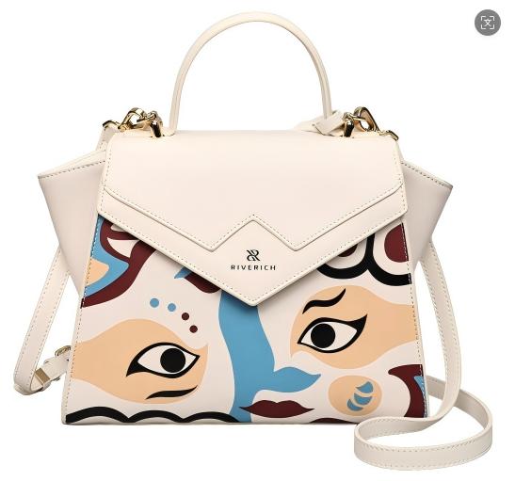 | 119 |  | 否
竹编手提斜挎包 | 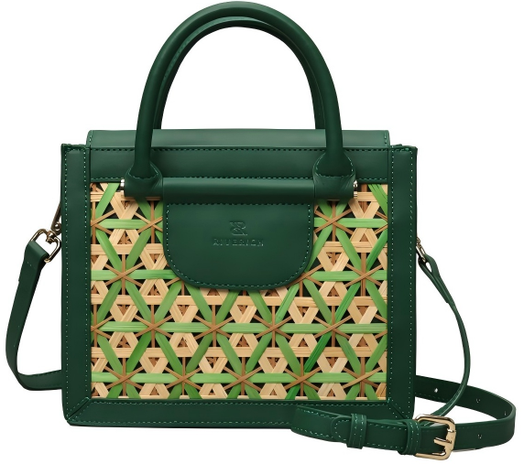 | 54 |  | 否
三星堆腋下包 | 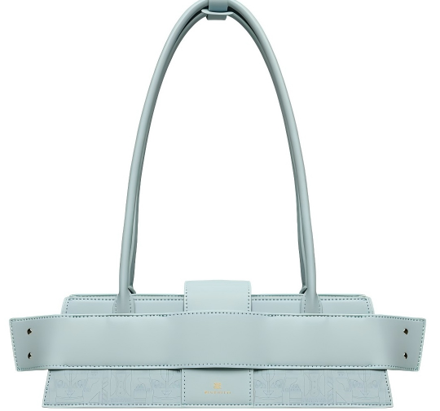 | 143 |  | 否
玉枕波士顿斜挎包 | 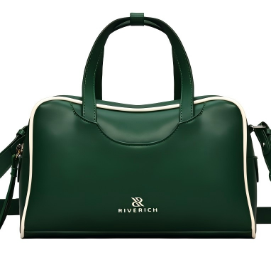 | 201 |  | 否
帆布拼皮托特包 | 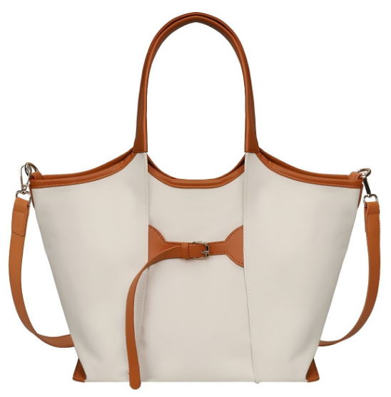 | 118 |  | 否
扭结腋下手提包 | 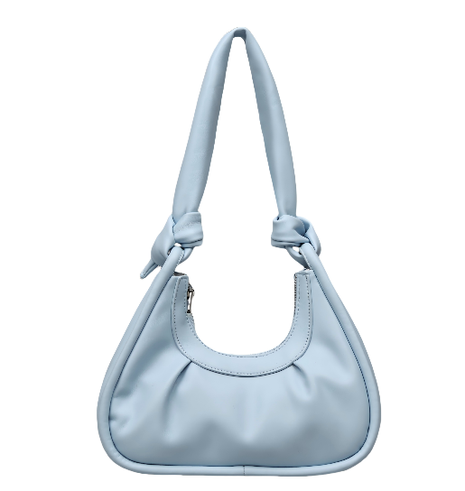 | 81 |  | 否
抽绳pu大托特 | 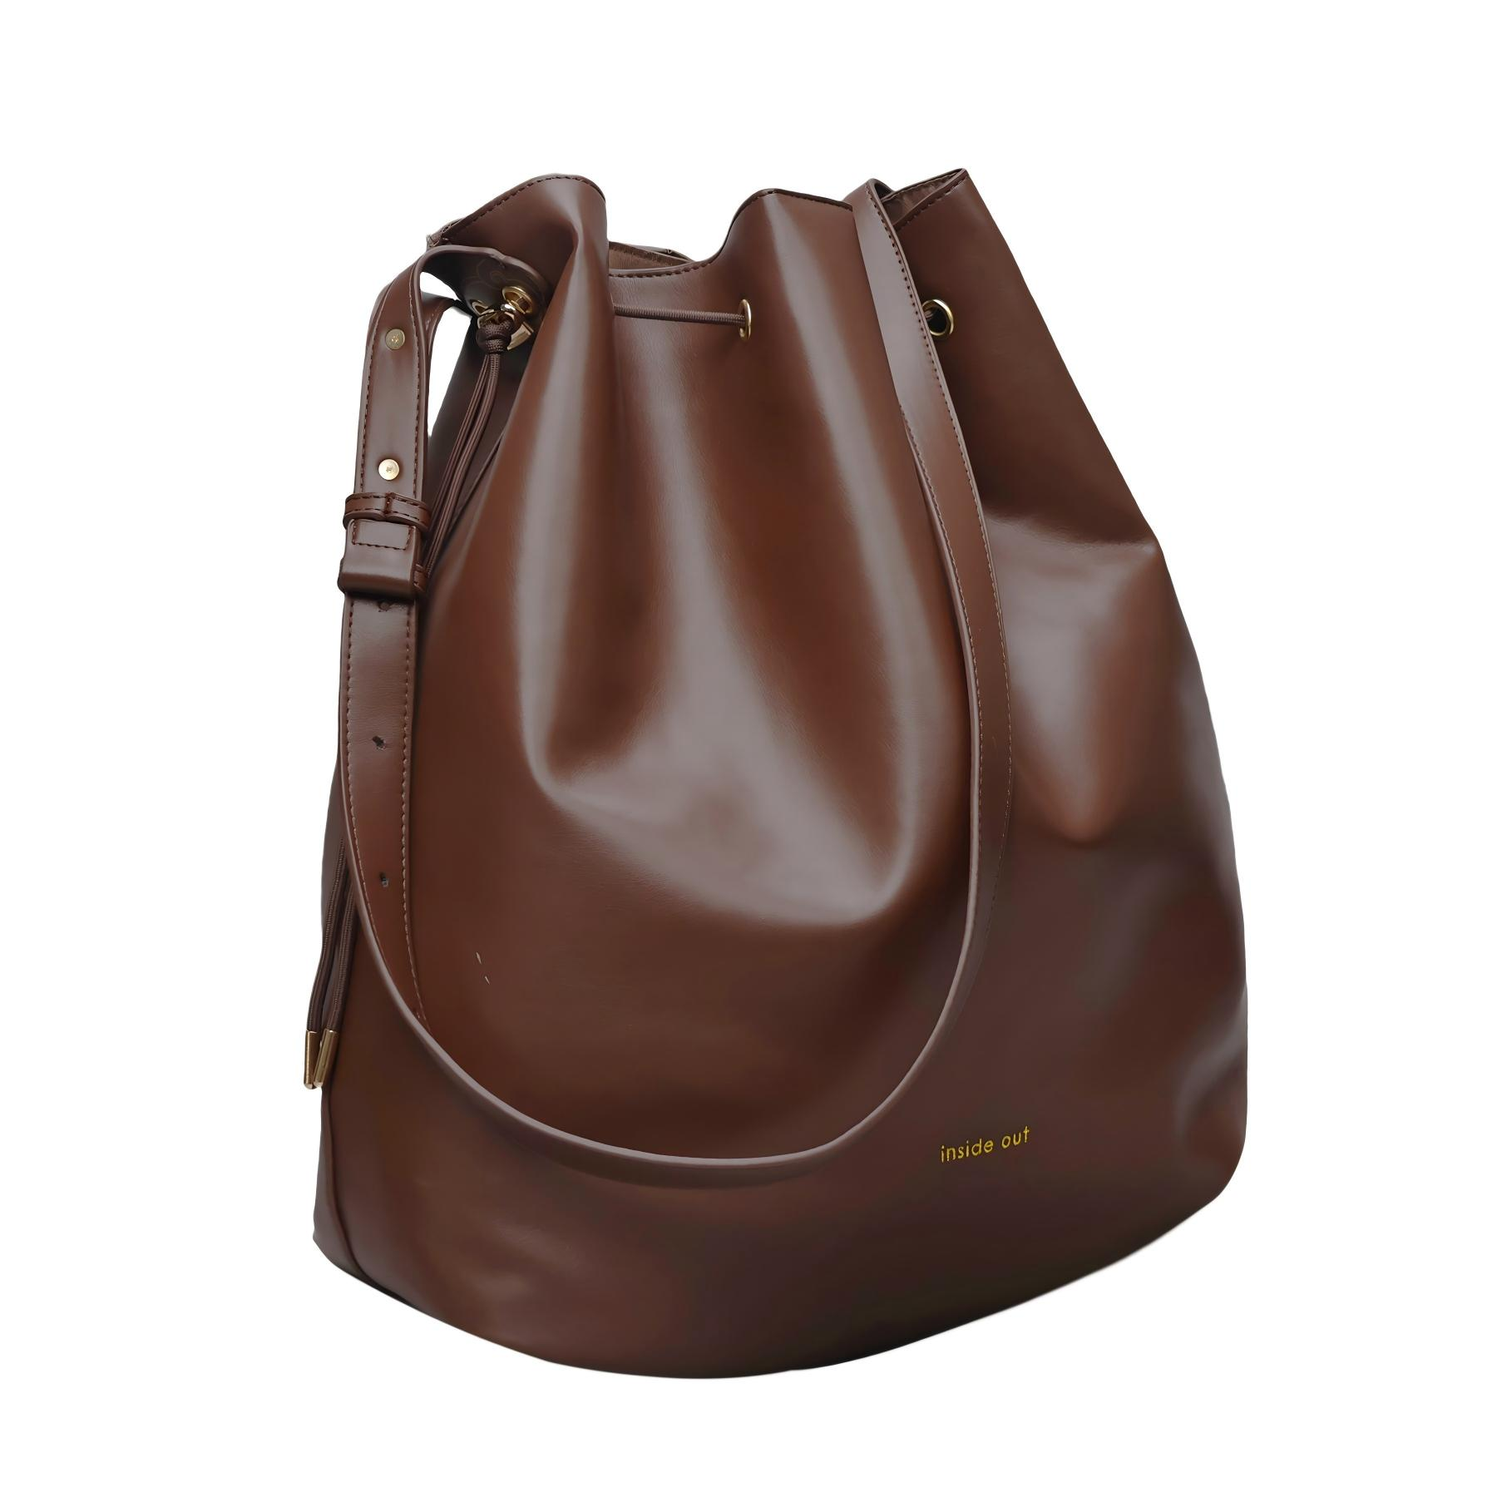 | 44 |  | 否
窗花斜跨贝壳包 | 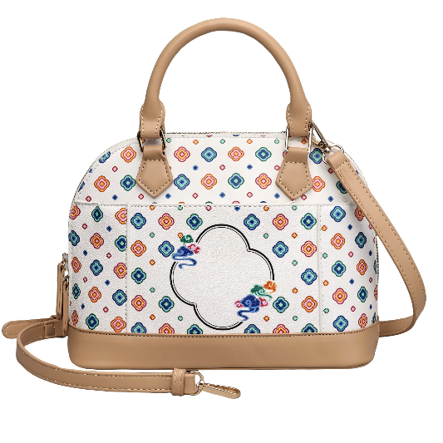 | 97 |  | 否
pu菱格链条包 | 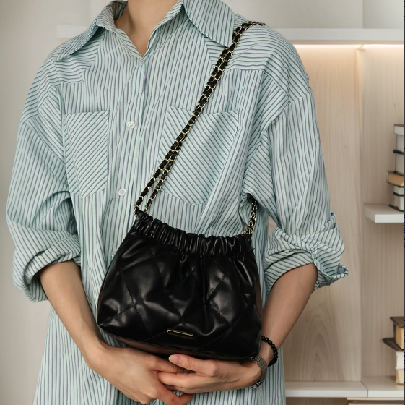 | 764 |  | 否
牛仔手提小挎包 | 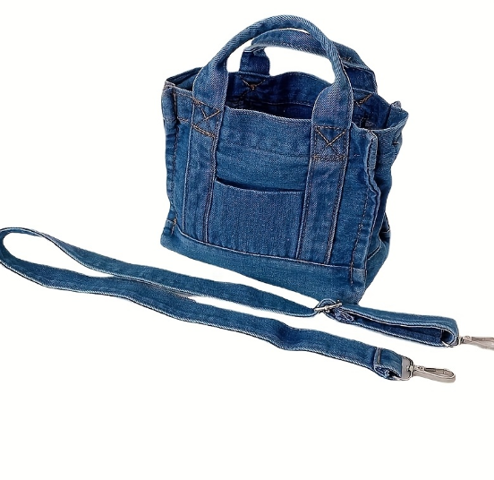 | 752 |  | 否
盒子手提斜挎包 | 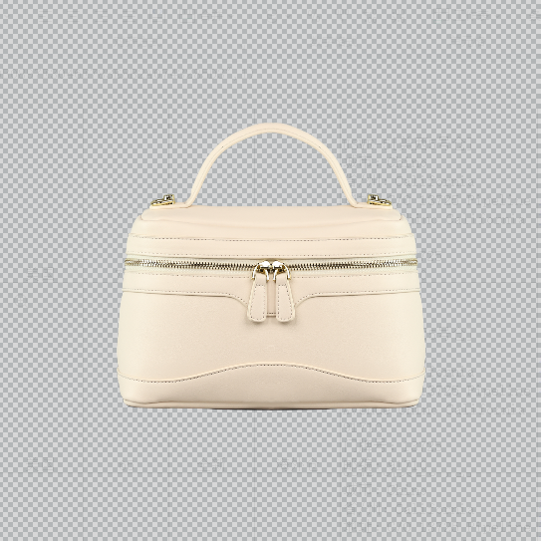 | 65 |  | 否
链条腋下月亮包 | 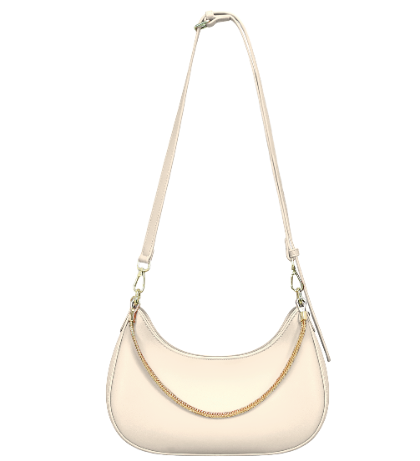 | 76 |  | 否
搭扣腋下月亮包 | 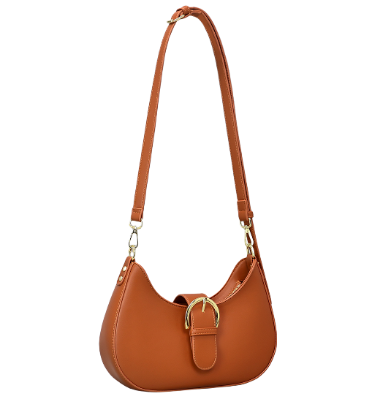 | 39 |  | 否
系带蝴蝶结流浪包 | 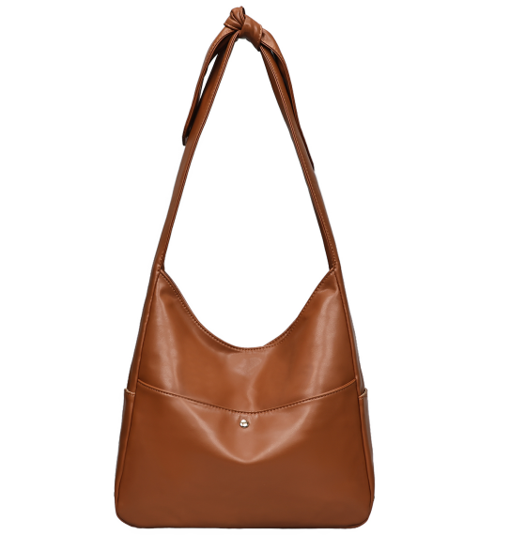 | 95 |  | 否
杜邦纸托特包 | 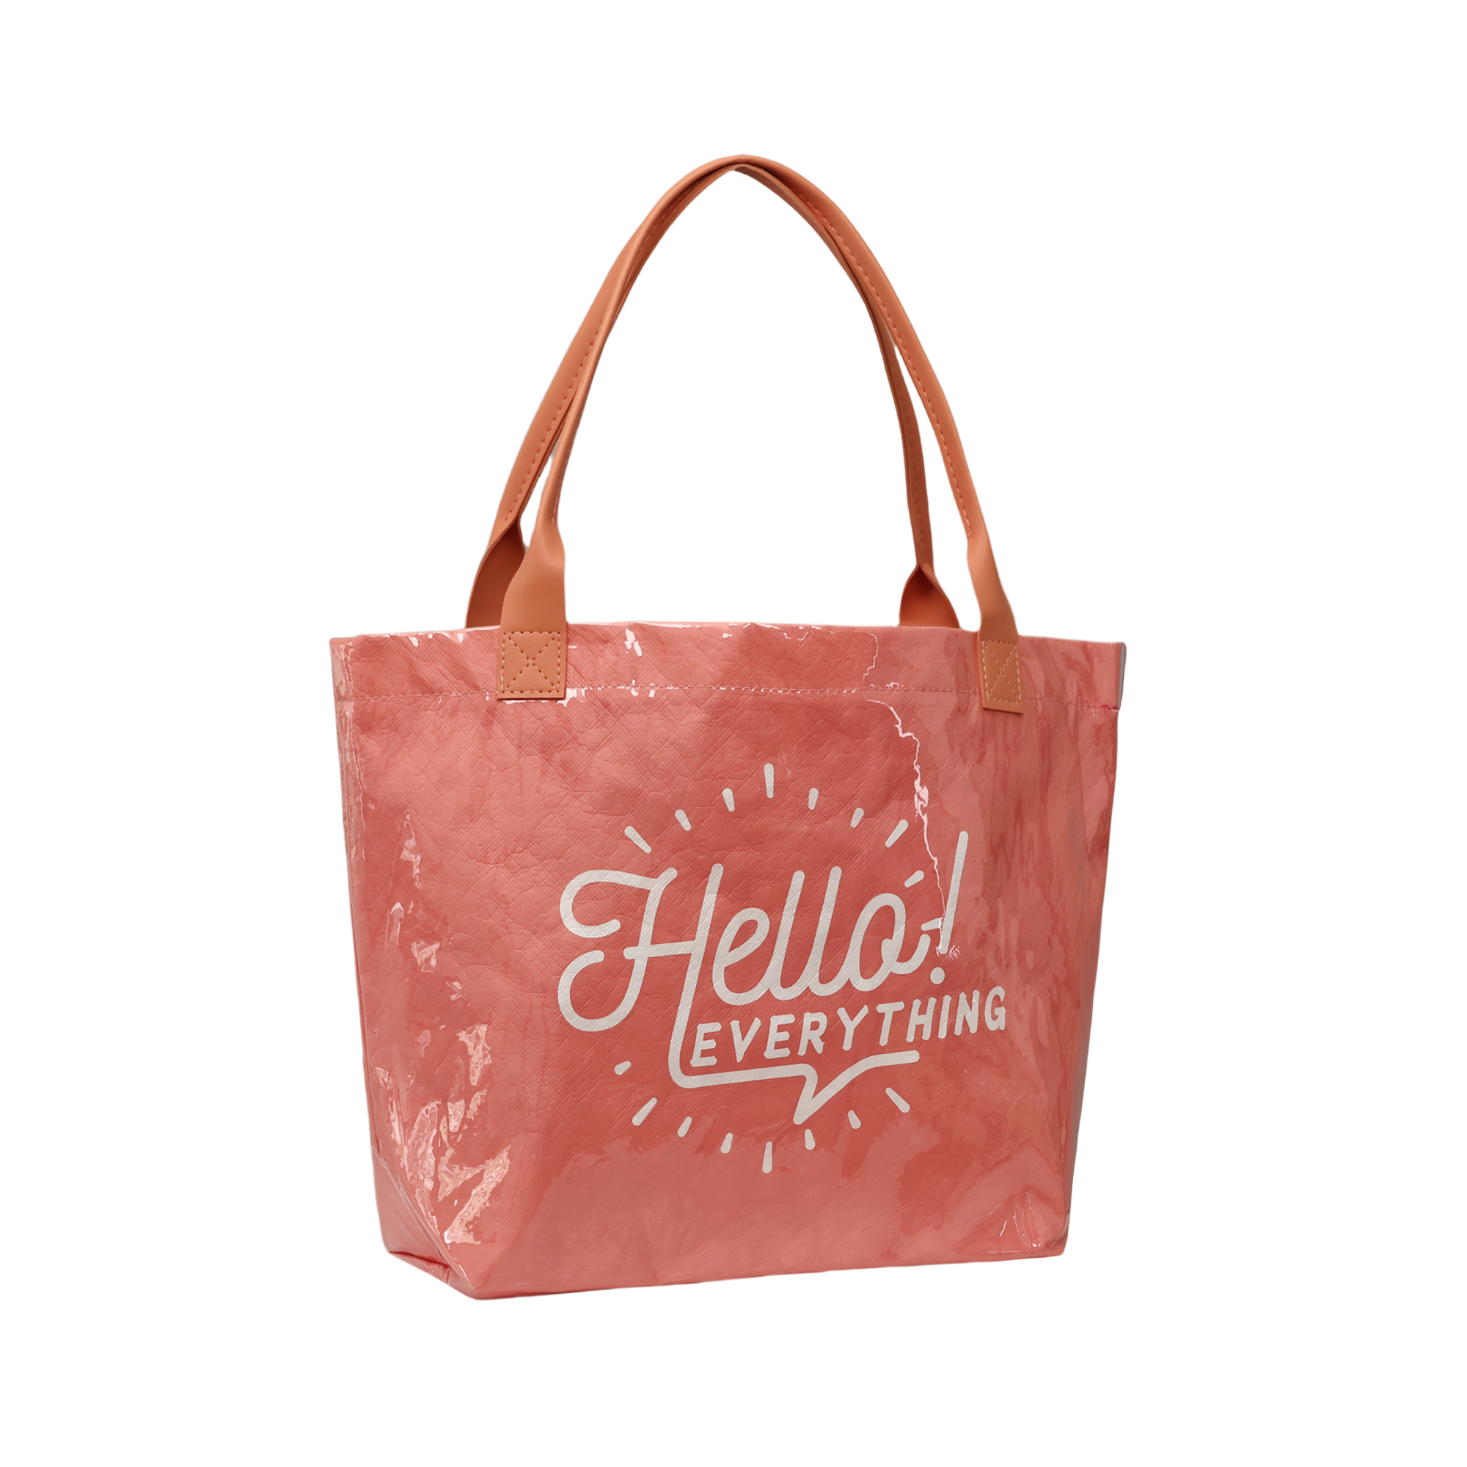 | 409 |  | 否
南瓜链条斜挎包 | 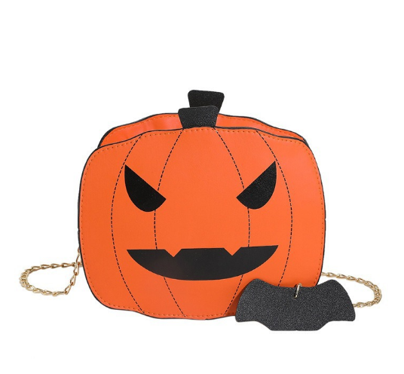 | 414 |  | 否
条纹沙滩包 | 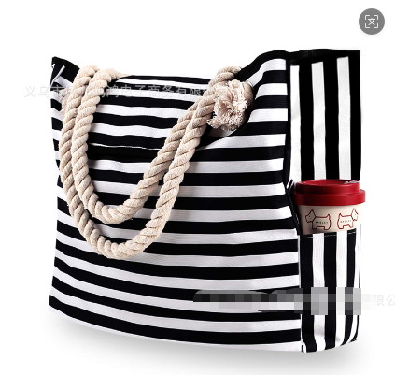 | 9
拼接托特包 |  | 4
牛仔菱格链条包 |  | 5
pu仿牛仔单肩包 | 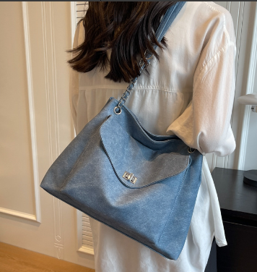 | 23
牛仔菱格腋下包 | 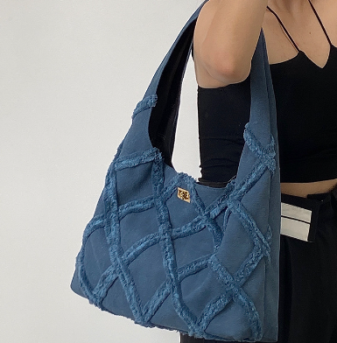 | 6
牛仔菱格腋下包 | 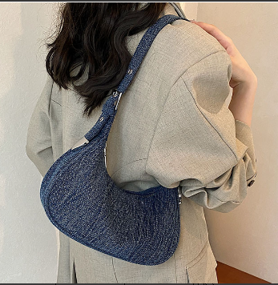 | 10
羽绒相机包 | 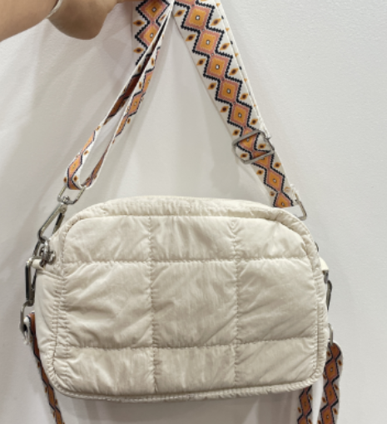 | 110
牛仔菱格托特包 | 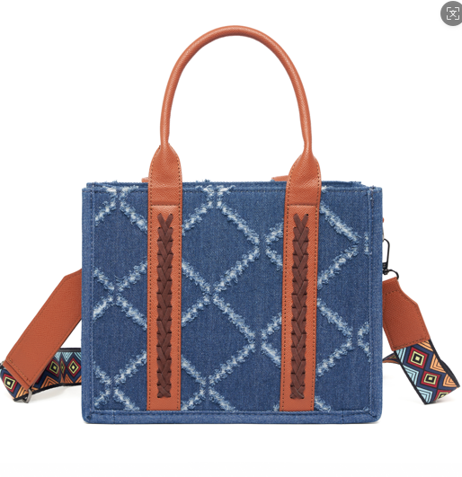 | 2
西部拼接相机包 | 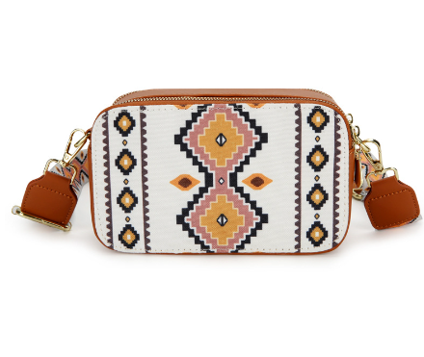 | 42
pu马鞍包 |  | 1
羽绒托特包 | 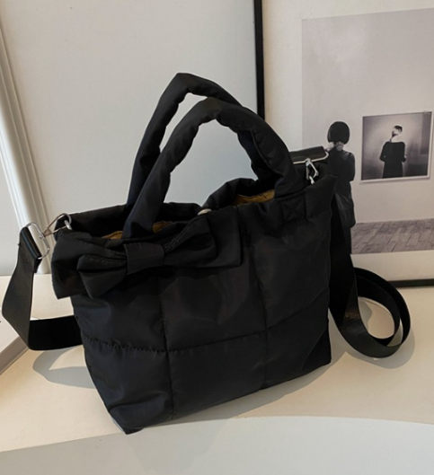 | 10
pu链条斜挎包 |  | 1
复古斜跨包 |  | 1
腋下月亮包 |  | 2
手提托特包 |  | 1
帆布拼接托特包 | 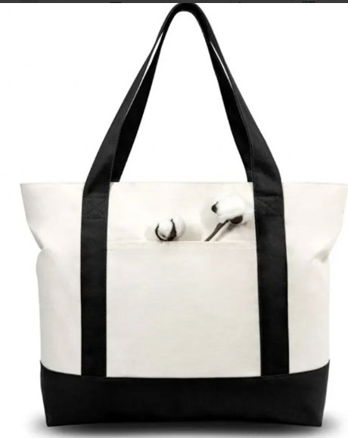 | 57
帆布托特包 | 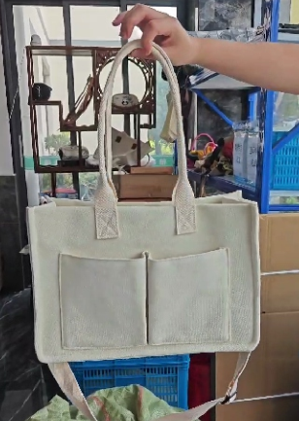 | 12
菱格托特子母包 | 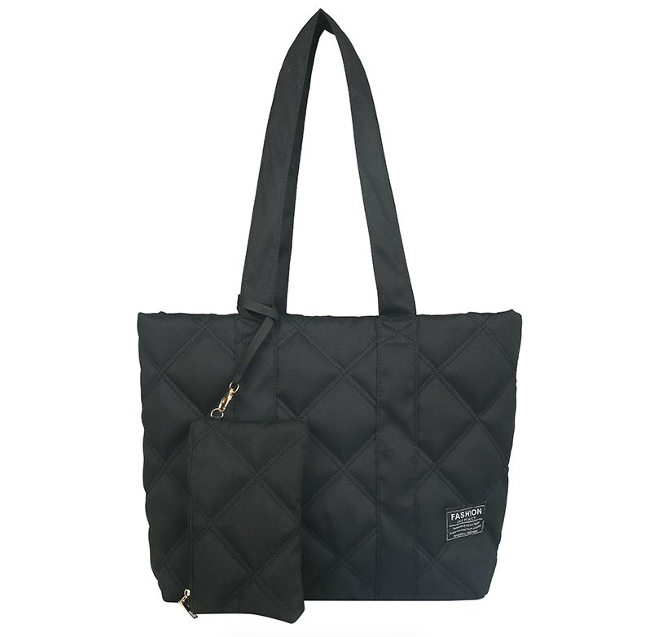 | 47
爱心编织包 | 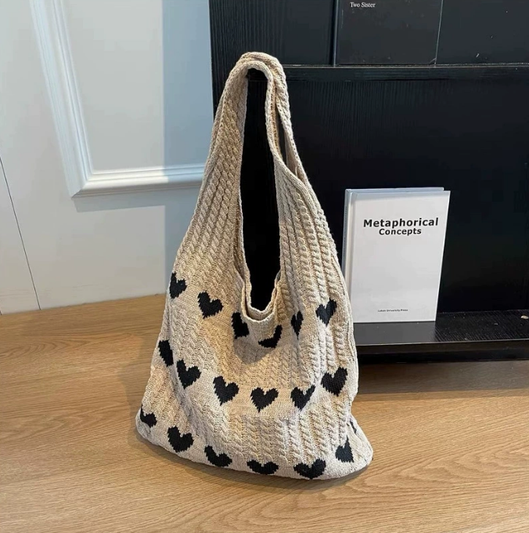 | 42
手腕包 |  | 39
牛仔流浪包 | 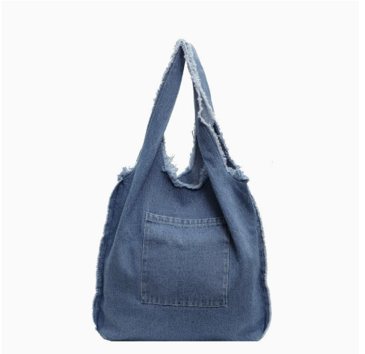 | 11
花瓣化妆包 | 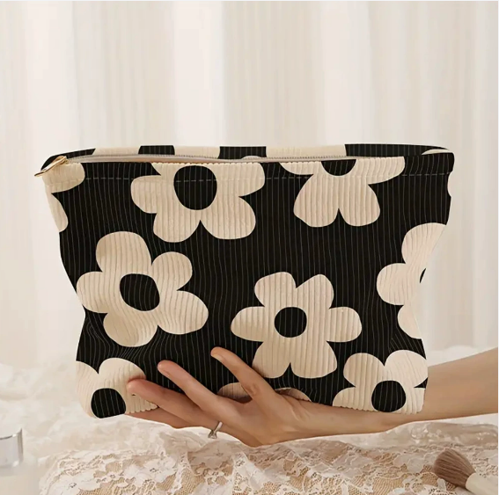 | 17
腋下斜跨月亮包 |  | 21
针织流浪包 |  | 17
防水托特包 |  | 28
复古pu托特包 |  | 6
防水化妆包 | 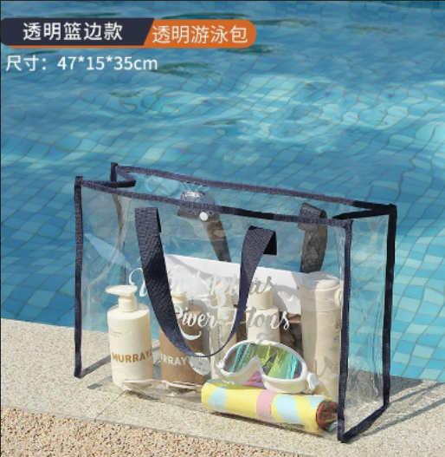 | 58
编织流浪子母包 | 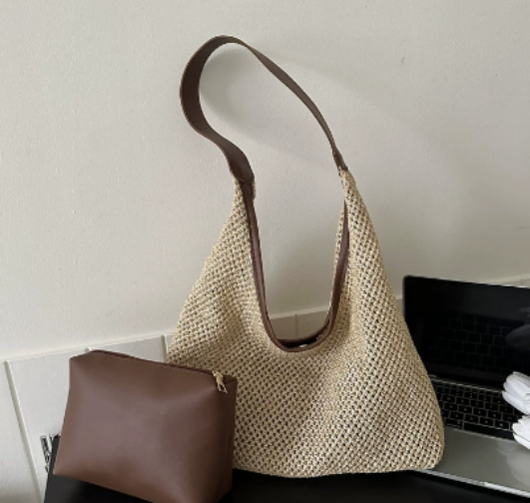 | 40
硅胶手提包 | 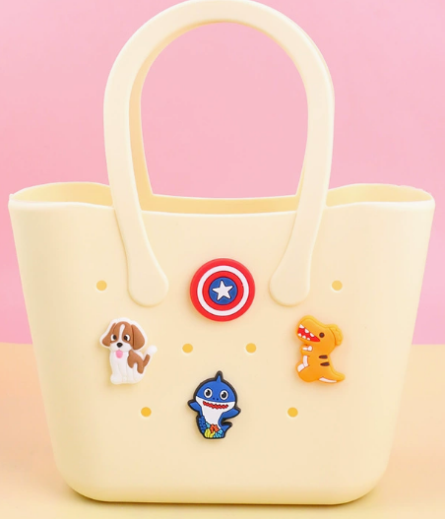 | 34
pu单肩大托特包 | 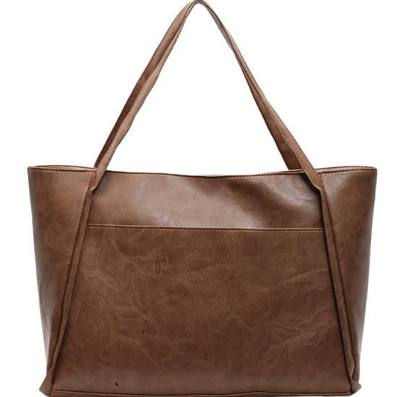 | 55
大容量手提斜挎包 | 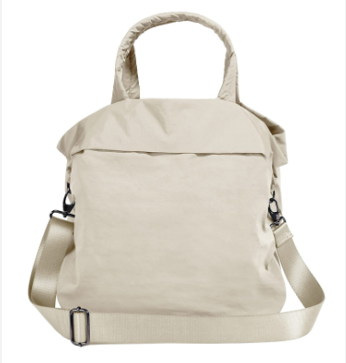 | 11
牛仔斜挎包 | 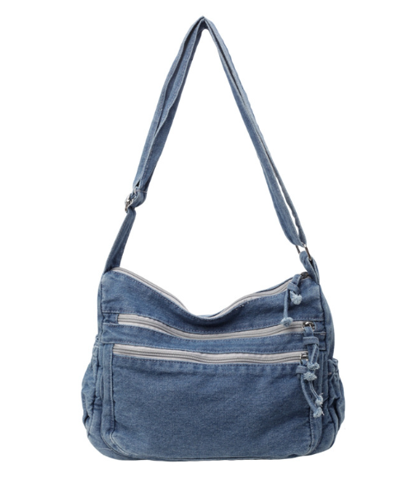 | 9
灯芯绒托特包 | 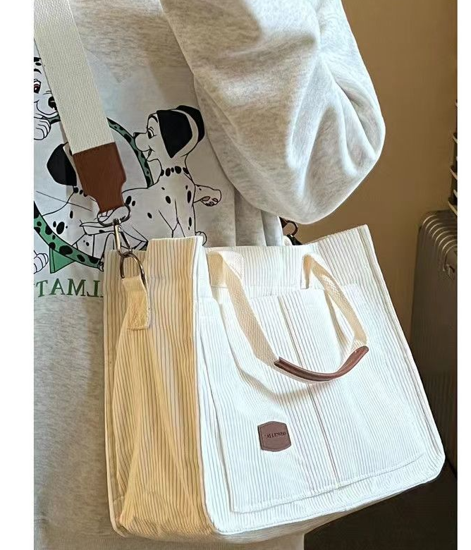 | 23

